箱唛扫码
Factory name (工厂名称)
PO. Number(订单号) | 83155-01 80590-01
Style Code.(款号) | 5597-714
Product Code.(产品编号) | RECYCLE CARE LABEL RECYCLE COMPONENT LABEL | Carton No.(箱号):
Inner Packages(包装方式） | 2000pcs/ bundle | 1\1
SIZE/qty (尺码/数量) | 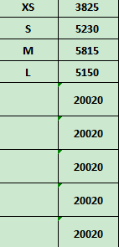
Carton Dimension（箱规） | 30*40*50 | Country of Origin：
Gross Weight（毛重） | 23.1kg | Made In China
Net Weight（净重） | 22.7kg
Remark（备注）

05597714800019
05597714800026
05597714800033
05597714800040

